计算机导论与程序设计上机安排
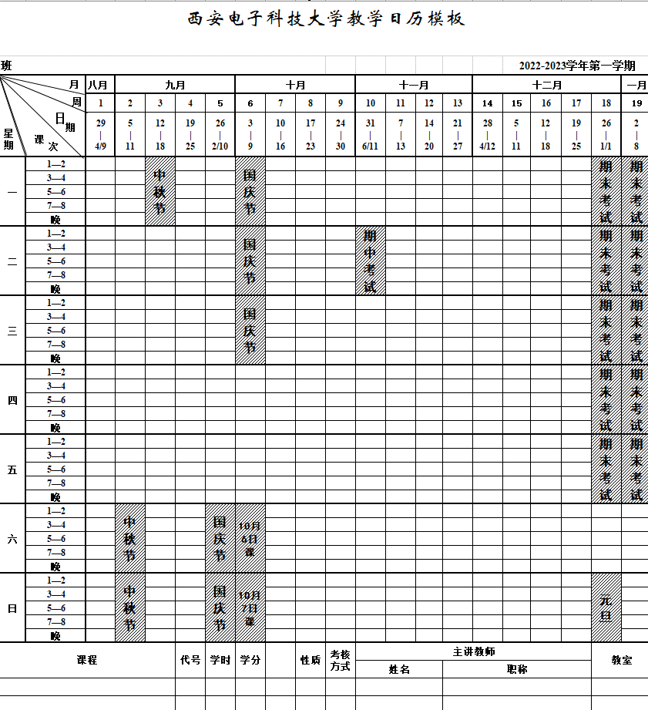
2022年秋季计算机导论与程序设计第7，8，9，10，11，12，14，16，17周上机安排
 | 星期 | 时段 | 机房 | 人数 | 机房 | 人数 | 机房 | 人数 | 机房 | 人数 | 机房 | 人数 | 机房 | 人数 | 机房 | 人数 | 机房 | 人数
 |  |  | 201 | 108台 | 202 | 128台 | 203 | 130台 | 204 | 130台 | 205 | 108台 | 207 | 130台 | 208 | 128台 | 209 | 95台
 | 星期五 | 18:00-22:00 | 樊凯X17 | 80 | 沈中107 | 86 | 刘翊中119 | 80 | 周幸妮 铁满霞109 | 87 | 王俊平108 | 84 | 樊永祥117 | 85 | 唐厚俭139 | 45 | 赵闻博126 | 80
 |  |  | 李庆辉312 | 23 | 牛毅314 | 40 | 马立川X19 | 45 | 周幸妮 铁满霞136 | 43 | 周幸妮 铁满霞136 | 4 | 樊永祥309 | 30 | 唐厚俭308 | 30 | 刘松华313 | 7
 |  |  |  | 103 |  | 126 |  | 125 |  | 130 |  | 88 |  | 115 |  | 75 |  | 87 | 849
 | 星期六 | 08:00-12:00 | 冯兰胜134 | 74 | 曾志斌120 | 76 | 陈多芳140 | 85 | 党岚君X18 | 42 | 樊伟伟115 | 88 | 任智源102 | 80 | 王琨X05 | 85 | 袁浩波116 | 86
 |  |  | 詹阳103 | 32 | 詹阳103 | 52 | 胡建伟,崔艳鹏X20 | 40 | 汤建龙，张铮110 | 82 | 唐前林138 | 15 | 唐前林138 | 49 | 黄曦311 | 30
 |  |  |  | 106 |  | 128 |  | 125 |  | 124 |  | 103 |  | 129 |  | 115 |  | 86 | 916
 |  | 14:00-18:00 | 张葵112 | 83 | 斯海飞113 | 84 | 孙景荣127 | 88 | 荣政301 | 40 | 汤华莲122 | 77 | 李雁妮X06 | 85 | 安玲玲 郝红侠X14 | 86 | 霍俊彦106 | 87
 |  |  | 贾广,苗启广,卢子祥141 | 8 | 王勇X16 | 37 | 王勇X16 | 40 | 赵克,许威135 | 80 | 汤华莲310 | 30 | 李雁妮X07 | 45 | 李雁妮X07 | 38
 |  |  |  | 91 |  | 121 |  | 128 |  | 120 |  | 107 |  | 130 |  | 124 |  | 87 | 908
 |  | 18:00-22:00 | 汤建龙303 | 40 | 李凯130 | 80 | 张淑平 霍秋艳306 | 40 | 赵钢114 | 87 | 孙德春101 | 90 | 段江涛131 | 78 | 刘福杰X11 | 88 | 董维科125 | 77
 |  |  | 罗勇江302 | 30 |  |  | 张淑平 霍秋艳X12 | 85 | 万波305 | 30 |  |  | 段江涛307 | 26
 |  |  |  | 70 |  | 80 |  | 125 |  | 117 |  | 90 |  | 104 |  | 88 |  | 77 | 751
 | 星期日 | 08:00-12:00 | 费春龙118 | 86 | 宋晓丹X15 | 88 | 张伟，马彦卓105 | 86 | 熊涛X13 | 87 | 张鹏121 | 76 | 张秀艳132 | 82 | 殷廷瑞,吕宁128 | 83 | 李申129 | 82
 |  |  |  |  | 施建章137 | 38 | 施建章137 | 42 |  |  |  |  | 吴鑫124 | 44 | 吴鑫124 | 44
 |  |  |  | 86 |  | 126 |  | 128 |  | 87 |  | 76 |  | 126 |  | 127 |  | 82 | 838
 |  | 14:00-18:00 | 刘向增X04 | 85 | 郭金维133 | 78 | 何立火,伍振军111 | 85 | 王笛X10 | 86 | 贾文X02 | 41 | 吴自力X08 | 83 | 王义峰X03 | 47 | 高明104 | 85
 |  |  |  |  | 马佩军123 | 40 | 马佩军123 | 41 | 李广鑫304 | 40 | 罗雪梅X01 | 60 | 吴自力X09 | 45 | 吴自力X09 | 47
 |  |  |  | 85 |  | 118 |  | 126 |  | 126 |  | 101 | 0 | 128 |  | 94 |  | 85 | 863
 |  |  |  |  |  |  |  |  |  |  |  |  |  |  |  |  |  |  | 5125
说明：1. 10月14日星期五晚上（第7周末）开始上机，每个班级人数已与教务系统核对 2. 个别班级需要跨两个机房 3. 第13，15周不安排《计算机导论与程序设计》上机 （给学生安排了另一门课《图学与计算机绘图上机》） 4. 平时 207 机房每天全天开放（包括中午），可以通知学生前来学习 5. 期中考试占用其中一次，时间待定。期末考试在考试周另外安排时间

